Накладная-№3
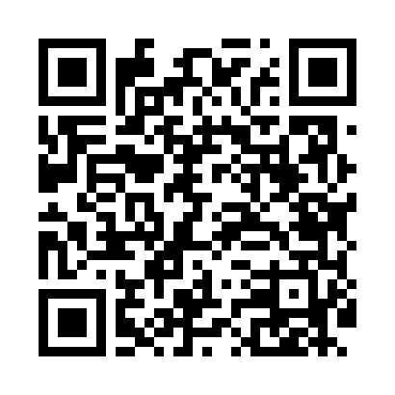
Номер товарно-транспортной накладной: |  |  | Торговый представитель: Kamol aka
Поставщик: Toshkent falcon fly 2 |  |  | Телефон торгового представителя: +998979626299
Дата отгрузки: 25.11.2025 |  |  | Контрагент: Dona zakass
Дата консигнации: |  |  | Адрес:
Доставщик: |  |  | Телефон:
Телефон доставщика:
Время заказа: 25.11.2025 12:17:33
№ | Штрих-код | Название товаров (работ,услуг) | Количество | Количество в кейсе | Цена | Сумма
 |  |  | 26 |  |  | 88.8
1 | 6900007212168 | Металлическая сетка для пиццы BBE7212-16 1640 .5CM/160g DB-5-240 | 6 | 6 шт. | 2.90 | 17.40
2 | 6905385390118 | Пластиковая салатница MX19-9, 22.5×12 см, XP- 39-11 | 12 | 12 шт. | 2.90 | 34.80
3 | 6955468500019 | Корзины для фритюра DB-8-1 | 2 | 2 шт. | 5.80 | 11.60
4 | 2011114298748 | стеклянный чайник 1000 ML SV-59-22 | 2 | 2 шт. | 5.50 | 11
5 | 6526000000436 | Шиша Чайник DB-45-1 | 4 | 4 шт. | 3.50 | 14
Итого: 88.8$|->UZS: 1,110,000.00

